Sheet1
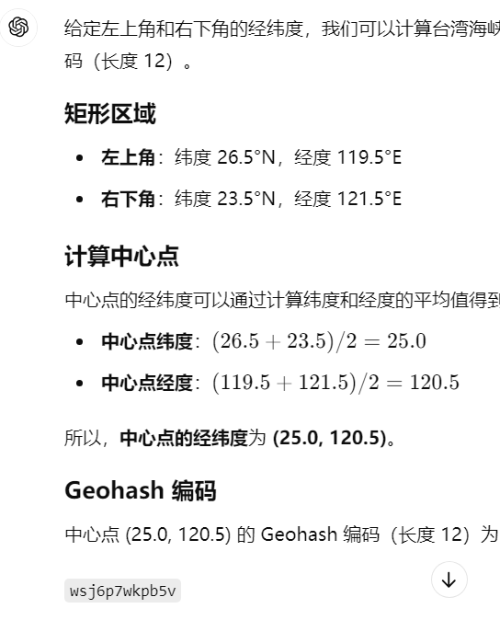
查询条件/优化方法 | 分散存储 | 数据分区 | 索引 | 数据分区+索引
查询某条船在过去某一时间 及位置的AIS数据和气象数据 | 2300 | 1849 | 1688 | 1254
查询某条船在过去某10天内 的AIS数据和气象数据 | 8000 | 5373 | 6090 | 5255
查询某条船在过去某20天内 的AIS数据和气象数据 | 10000 | 8303 | 9141 | 7528
查询某条船在过去某30天内 的AIS数据和气象数据 | 12000 | 9102 | 9755 | 8961
查询在特定区域下一天内 过去多少条船 | 15000 | 12292 | 6575 | 4783

